参考（告示改正の概要）届出前にご確認ください
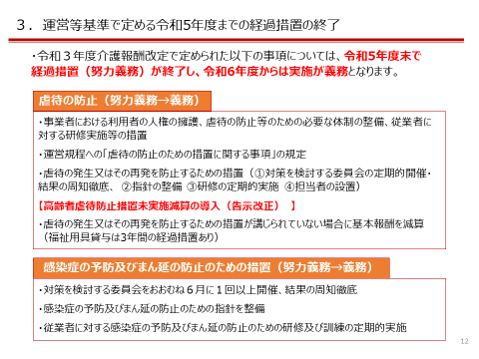
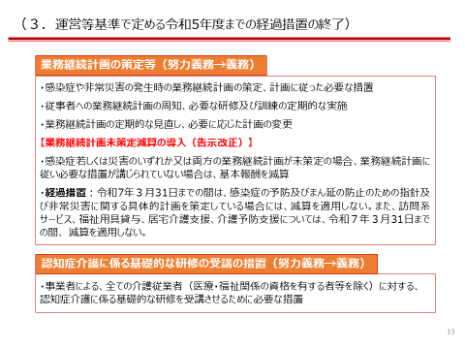
令和5年度豊島区介護保険事業者連絡会資料より抜粋

★義務化となった項目のうち、減算となるのは青枠太点線に該当する場合です。ご注意ください。

